ต.ค.68
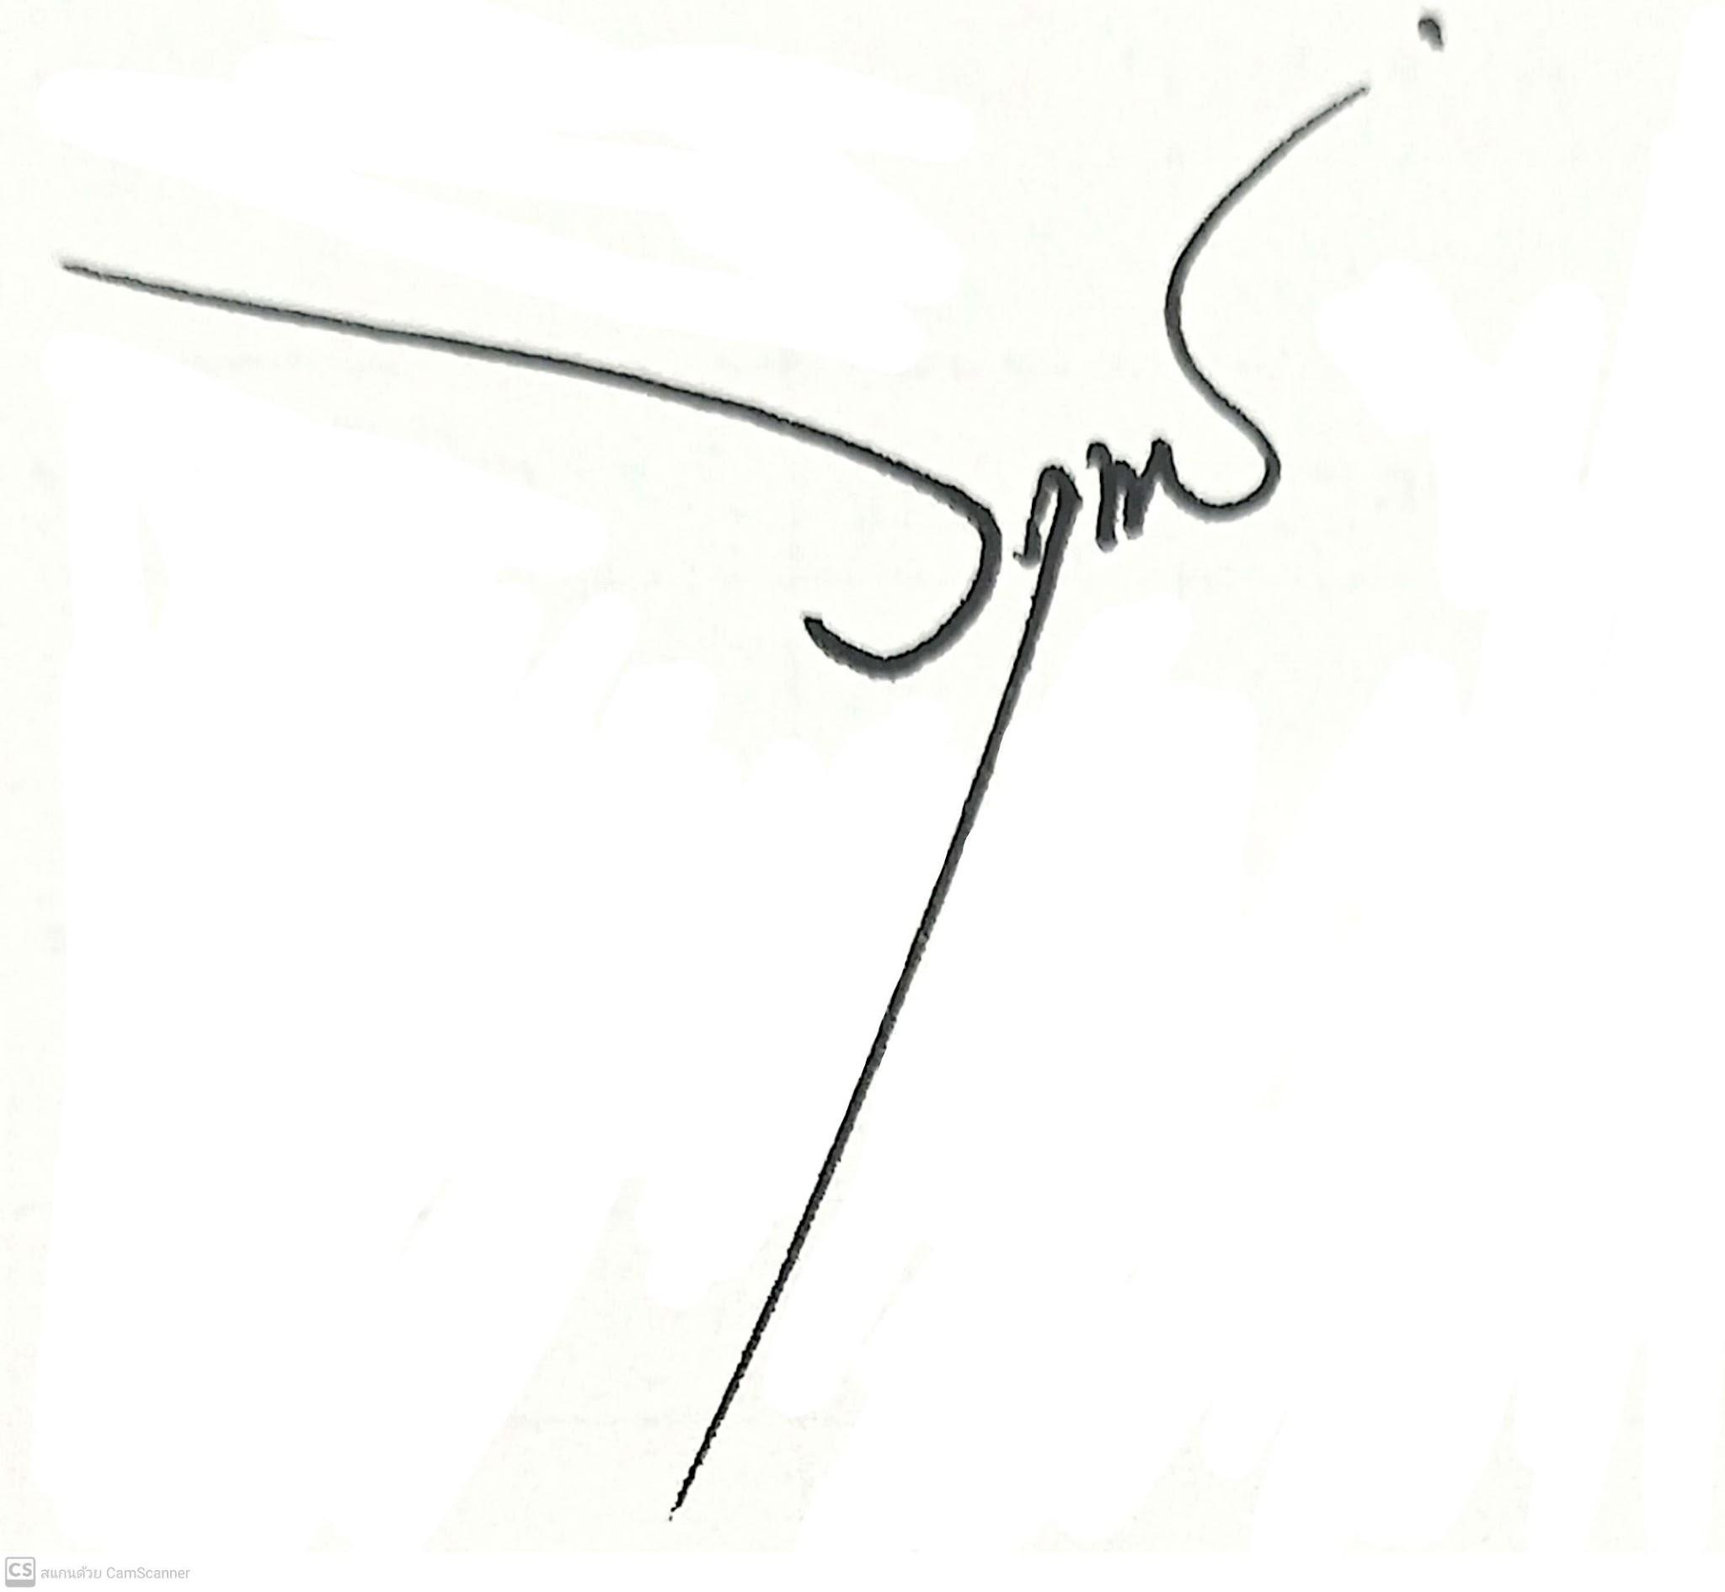
ข้อมูลผลการดำเนินงานในเชิงสถิติ การตั้งจุดตรวจ จุดสกัด ประจำปีงบประมาณ พ.ศ. 2569 สถานีตำรวจภูธรบ้านโสร่ง

ผลการดำเนินงานในการตั้งจุดตรวจ จุดสกัด ข้อมูล ณ วันที่ 31 ตุลาคม 2568
เดือน/ปี | จำนวนตั้งจุด | จำนวนการเรียกตรวจ | พบกระทำความผิด | จำนวนออกใบสั่ง | ไม่พบการกระทำผิด | ว่ากล่าว ตักเตือน
 |  | (ราย) | (ราย) | เปรียบเทียบปรับ (ราย) | (ราย) | (ราย)
ต.ค.68 | 31 | 330
รวม | 31 | 330

ตรวจแล้วถูกต้อง
พ.ต.อ.
(วฤทธิ์ เจ๊ะโด)
ผกก.สภ.บ้านโสร่ง

พ.ย.68
ข้อมูลผลการดำเนินงานในเชิงสถิติ การตั้งจุดตรวจ จุดสกัด ประจำปีงบประมาณ พ.ศ. 2569 สถานีตำรวจภูธรบ้านโสร่ง

ผลการดำเนินงานในการตั้งจุดตรวจ จุดสกัด ข้อมูล ณ วันที่ 30 พฤศจิกายน 2568
เดือน/ปี | จำนวนตั้งจุด | จำนวนการเรียกตรวจ | พบกระทำความผิด | จำนวนออกใบสั่ง | ไม่พบการกระทำผิด | ว่ากล่าว ตักเตือน
 |  | (ราย) | (ราย) | เปรียบเทียบปรับ (ราย) | (ราย) | (ราย)
พ.ย.68 | 30 | 342 | -
รวม | 30 | 342 | -

ตรวจสอบแล้วถูกต้อง
พ.ต.อ.
(วฤทธิ์ เจ๊ะโด)
ผกก.สภ.บ้านโสร่ง

ธ.ค.68
ข้อมูลผลการดำเนินงานในเชิงสถิติ การตั้งจุดตรวจ จุดสกัด ประจำปีงบประมาณ พ.ศ. 2569 สถานีตำรวจภูธรบ้านโสร่ง

ผลการดำเนินงานในการตั้งจุดตรวจ จุดสกัด ข้อมูล ณ วันที่ 31 ธันวาคม 2568
เดือน/ปี | จำนวนตั้งจุด | จำนวนการเรียกตรวจ | พบกระทำความผิด | จำนวนออกใบสั่ง | ไม่พบการกระทำผิด | ว่ากล่าว ตักเตือน
 |  | (ราย) | (ราย) | เปรียบเทียบปรับ (ราย) | (ราย) | (ราย)
ธ.ค.68 | 31 | 351
รวม | 31 | 351

ตรวจสอบแล้วถูกต้อง
พ.ต.อ.
(วฤทธิ์ เจ๊ะโด)
ผกก.สภ.บ้านโสร่ง

ม.ค.69
ข้อมูลผลการดำเนินงานในเชิงสถิติ การตั้งจุดตรวจ จุดสกัด ประจำปีงบประมาณ พ.ศ. 2569 สถานีตำรวจภูธรบ้านโสร่ง

ผลการดำเนินงานในการตั้งจุดตรวจ จุดสกัด ข้อมูล ณ วันที่ 31 มกราคม 2569
เดือน/ปี | จำนวนตั้งจุด | จำนวนการเรียกตรวจ | พบกระทำความผิด | จำนวนออกใบสั่ง | ไม่พบการกระทำผิด | ว่ากล่าว ตักเตือน
 |  | (ราย) | (ราย) | เปรียบเทียบปรับ (ราย) | (ราย) | (ราย)
Jan-69 | 31 | 330
รวม | 31 | 330

ตรวจแล้วถูกต้อง
พ.ต.อ.
(วฤทธิ์ เจ๊ะโด)
ผกก.สภ.บ้านโสร่ง

ก.พ.69
ข้อมูลผลการดำเนินงานในเชิงสถิติ การตั้งจุดตรวจ จุดสกัด ประจำปีงบประมาณ พ.ศ. 2569 สถานีตำรวจภูธรบ้านโสร่ง

ผลการดำเนินงานในการตั้งจุดตรวจ จุดสกัด ข้อมูล ณ วันที่ 28 กุมภาพันธ์ 2569
เดือน/ปี | จำนวนตั้งจุด | จำนวนการเรียกตรวจ | พบกระทำความผิด | จำนวนออกใบสั่ง | ไม่พบการกระทำผิด | ว่ากล่าว ตักเตือน
 |  | (ราย) | (ราย) | เปรียบเทียบปรับ (ราย) | (ราย) | (ราย)
ก.พ.69 | 28 | 324
รวม | 28 | 324

ตรวจแล้วถูกต้อง
พ.ต.อ.
(วฤทธิ์ เจ๊ะโด)
ผกก.สภ.บ้านโสร่ง

มี.ค.69
ข้อมูลผลการดำเนินงานในเชิงสถิติ การตั้งจุดตรวจ จุดสกัด ประจำปีงบประมาณ พ.ศ. 2569 สถานีตำรวจภูธรบ้านโสร่ง

ผลการดำเนินงานในการตั้งจุดตรวจ จุดสกัด ข้อมูล ณ วันที่ 31 มีนาคม 2569
เดือน/ปี | จำนวนตั้งจุด | จำนวนการเรียกตรวจ | พบกระทำความผิด | จำนวนออกใบสั่ง | ไม่พบการกระทำผิด | ว่ากล่าว ตักเตือน
 |  | (ราย) | (ราย) | เปรียบเทียบปรับ (ราย) | (ราย) | (ราย)
มี.ค.69 | 31 | 357
รวม | 31 | 357

ตรวจแล้วถูกต้อง
พ.ต.อ.
(วฤทธิ์ เจ๊ะโด)
ผกก.สภ.บ้านโสร่ง

เม.ย.69
ข้อมูลผลการดำเนินงานในเชิงสถิติ การตั้งจุดตรวจ จุดสกัด ประจำปีงบประมาณ พ.ศ. 2569 สถานีตำรวจภูธรบ้านโสร่ง

ผลการดำเนินงานในการตั้งจุดตรวจ จุดสกัด ข้อมูล ณ วันที่ 30 เมษายน 2569
เดือน/ปี | จำนวนตั้งจุด | จำนวนการเรียกตรวจ | พบกระทำความผิด | จำนวนออกใบสั่ง | ไม่พบการกระทำผิด | ว่ากล่าว ตักเตือน
 |  | (ราย) | (ราย) | เปรียบเทียบปรับ (ราย) | (ราย) | (ราย)
เม.ย.69 | 30 | 329
รวม | 30 | 329

ตรวจแล้วถูกต้อง
พ.ต.อ.
(วฤทธิ์ เจ๊ะโด)
ผกก.สภ.บ้านโสร่ง

พ.ค.69
ข้อมูลผลการดำเนินงานในเชิงสถิติ การตั้งจุดตรวจ จุดสกัด ประจำปีงบประมาณ พ.ศ. 2569 สถานีตำรวจภูธรบ้านโสร่ง

ผลการดำเนินงานในการตั้งจุดตรวจ จุดสกัด ข้อมูล ณ วันที่ 31 พฤษถาคม 2569
เดือน/ปี | จำนวนตั้งจุด | จำนวนการเรียกตรวจ | พบกระทำความผิด | จำนวนออกใบสั่ง | ไม่พบการกระทำผิด | ว่ากล่าว ตักเตือน
 |  | (ราย) | (ราย) | เปรียบเทียบปรับ (ราย) | (ราย) | (ราย)
พ.ค.69 | 31 | 364
รวม | 31 | 364

ตรวจแล้วถูกต้อง
พ.ต.อ.
(วฤทธิ์ เจ๊ะโด)
ผกก.สภ.บ้านโสร่ง

มิ.ย.69
ข้อมูลผลการดำเนินงานในเชิงสถิติ การตั้งจุดตรวจ จุดสกัด ประจำปีงบประมาณ พ.ศ. 2569 สถานีตำรวจภูธรบ้านโสร่ง

ผลการดำเนินงานในการตั้งจุดตรวจ จุดสกัด ข้อมูล ณ วันที่ 30 มิถุนายน 2569
เดือน/ปี | จำนวนตั้งจุด | จำนวนการเรียกตรวจ | พบกระทำความผิด | จำนวนออกใบสั่ง | ไม่พบการกระทำผิด | ว่ากล่าว ตักเตือน
 |  | (ราย) | (ราย) | เปรียบเทียบปรับ (ราย) | (ราย) | (ราย)
Jun-69 | 30 | 342
รวม | 30 | 342

ตรวจแล้วถูกต้อง
พ.ต.อ.
(วฤทธิ์ เจ๊ะโด)
ผกก.สภ.บ้านโสร่ง

